地方債現在高比率
 | 38. 地方債現在高比率

 | 時点 2019(R1)年度（毎年） |  |  |  |  |  |  | 平 均 値 |  |  |  | 144.6
 | 単位 ％ |  |  |  |  |  |  | 標準偏差 |  |  |  | 42.2
 | 市町村名 | 指標 | 順位 |  | #REF! | 備考 | 市町村名 | 指標 | 順位 |  | #REF! | 備考

 | 市町村平均 | 144.6 |  | － |  |  | 八街市 | 137.7 |  | 31
 | 千葉市 | 281.5 |  | 1 |  |  | 印西市 | 63.4 |  | 52
 | 銚子市 | 186.7 |  | 7 |  |  | 白井市 | 182.5 |  | 8
 | 市川市 | 63.2 |  | 53 |  |  | 富里市 | 166.4 |  | 16
 | 船橋市 | 161.9 |  | 18 |  |  | 南房総市 | 170.2 |  | 14
 | 館山市 | 155.3 |  | 22 |  |  | 匝瑳市 | 168.8 |  | 15
 | 木更津市 | 129.0 |  | 36 |  |  | 香取市 | 216.6 |  | 3
 | 松戸市 | 139.2 |  | 30 |  |  | 山武市 | 139.9 |  | 29
 | 野田市 | 148.9 |  | 25 |  |  | いすみ市 | 158.7 |  | 20
 | 茂原市 | 218.4 |  | 2 |  |  | 大網白里市 | 171.2 |  | 13
 | 成田市 | 125.8 |  | 40 |  |  | 酒々井町 | 122.4 |  | 41
 | 佐倉市 | 102.3 |  | 46 |  |  | 栄町 | 164.0 |  | 17
 | 東金市 | 180.0 |  | 10 |  |  | 神崎町 | 108.5 |  | 45
 | 旭市 | 182.0 |  | 9 |  |  | 多古町 | 95.3 |  | 48
 | 習志野市 | 155.0 |  | 23 |  |  | 東庄町 | 111.5 |  | 44
 | 柏市 | 113.3 |  | 42 |  |  | 九十九里町 | 202.2 |  | 4
 | 勝浦市 | 176.0 |  | 12 |  |  | 芝山町 | 82.2 |  | 50
 | 市原市 | 85.3 |  | 49 |  |  | 横芝光町 | 178.3 |  | 11
 | 流山市 | 161.4 |  | 19 |  |  | 一宮町 | 113.0 |  | 43
 | 八千代市 | 152.4 |  | 24 |  |  | 睦沢町 | 140.5 |  | 28
 | 我孫子市 | 128.5 |  | 37 |  |  | 長生村 | 127.8 |  | 38
 | 鴨川市 | 202.0 |  | 5 |  |  | 白子町 | 146.5 |  | 26
 | 鎌ケ谷市 | 193.6 |  | 6 |  |  | 長柄町 | 129.6 |  | 35
 | 君津市 | 72.3 |  | 51 |  |  | 長南町 | 134.5 |  | 34
 | 富津市 | 135.3 |  | 33 |  |  | 大多喜町 | 135.8 |  | 32
 | 浦安市 | 61.0 |  | 54 |  |  | 御宿町 | 145.5 |  | 27
 | 四街道市 | 127.7 |  | 39 |  |  | 鋸南町 | 155.6 |  | 21
 | 袖ケ浦市 | 100.0 |  | 47

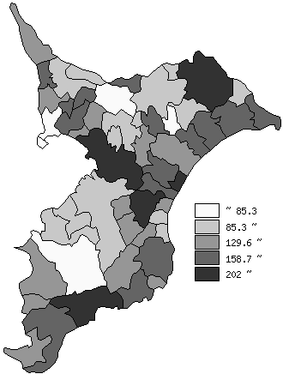
 | 市町村平均の推移
平成27年度 | 146.2
平成28年度 | 147.4
平成29年度 | 145.3
平成30年度 | 144.4
令和元年度 | 144.6

《備 考》 ・資料出所 総務省「市町村別決算状況調」 ・算出方法 地方債現在高÷標準財政規模額

